Hoja1
TERMINOLOGIAS CHANGE
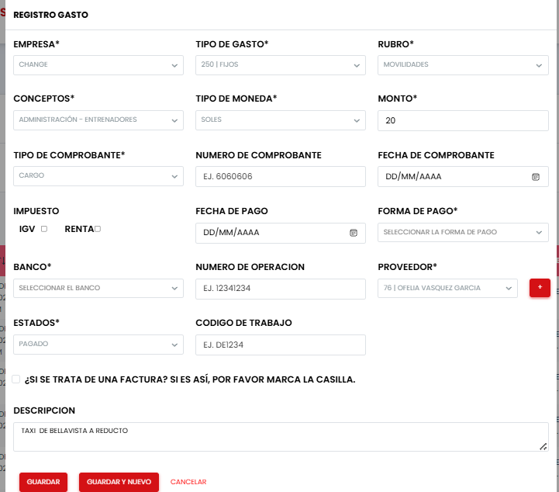

EN ESTE REGISTRO SOLO SE INGRESARA:
TAXI | MILAGROS GALVAN | EL CONCEPTO | TAXI MES DE ......
 | MIRTHA MARQUEZ | EL CONCEPTO | TAXI MES DE ......
 | OFELIA VASQUEZ | EL CONCEPTO | TAXI MES DE ......
EN TODOS LOS TAXIS QUE SOLICITEN POR MOVILIDADES POR ACUERDOS
Y/0 MOVILIDADES POR TRAMITES YEL CONCEPTO SERA SEGUN FOTO
ADJUNTA DEPENDIENDO DEL LUGAR DE TRASLADO
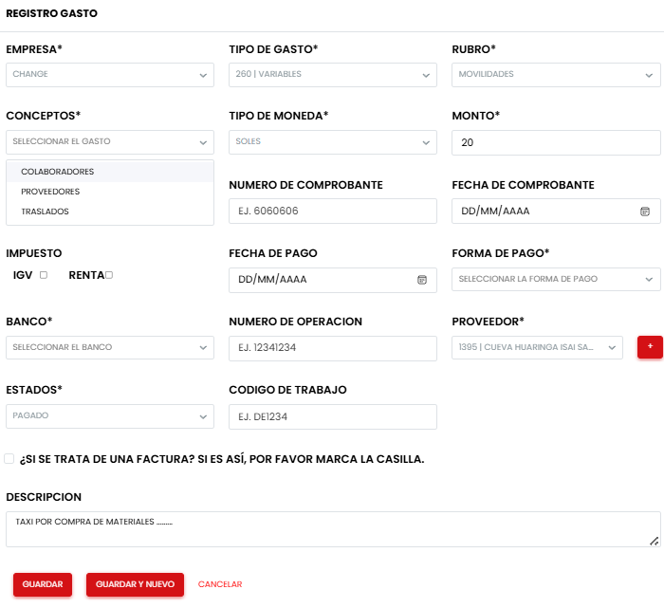

EN ESTE REGISTRO SOLO SE INGRESARA:
TAXI /PASAJES |  | COLABORADORES | TAXI/PASAJES (COLOCAR LUGAR DE PARTIDA Y LLEGADA)
TAXI /PASAJES |  | PROVEEDORES | TAXI/PASAJES COMPRA DE MATERIALES ( COLOCAR LUGAR DE RECOJO Y LLEGADA)
 |  |  | MOTORIZADO POR ( COLOCAR LA COMPRA REALIZADA)
CAMION/TAXI |  | TRASLADOS | TAXI POR MUDANZAS / TRASLADOS (COLOCAR LUGAR DE SALIDA Y LLEGADA)
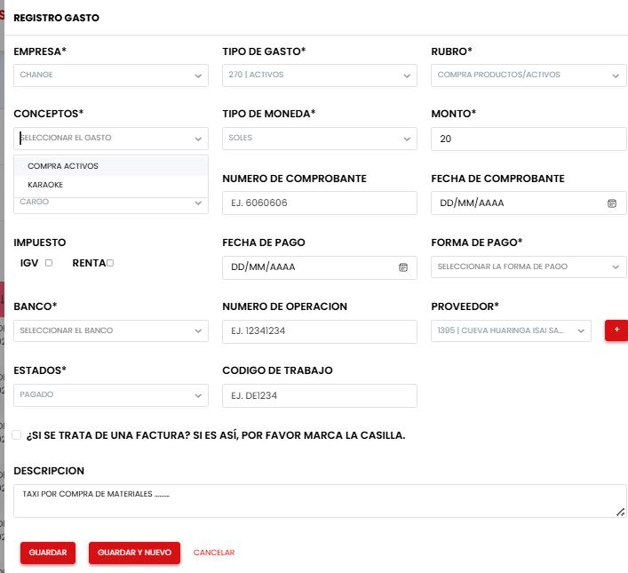

EN ESTE REGISTRO SOLO SE INGRESARA:
LAS COMPRAS DE BIENES, MUEBLES, EQUIPOS, ETC ( CUALQUIER IMPORTE DE COSTO)
COMPRA DE ACTIVOS |  | SE DETALLA EL ACTIVO

KARAOKE |  | LOS EQUIPOS Y MANO DE OBRA

EN ESTE REGISTRO SOLO SE INGRESARA:
INSUMOS |  | NO APLICA
TOALLAS Y UNIFORMES |  | TOALLAS Y UNIFORMES
REMODELACIONES |  | TODOS LOS TRABAJOS QUE TIENEN MODIFICACIONES EN EL LOCAL
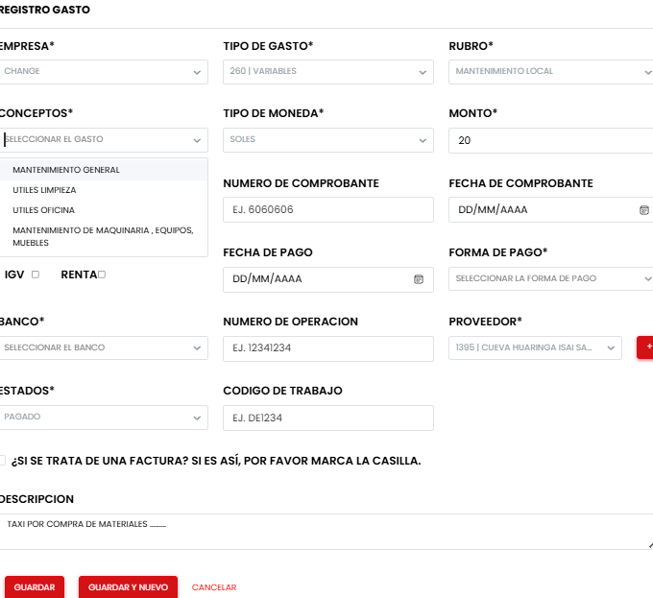

EN ESTE REGISTRO SOLO SE INGRESARA:
MANTENIMIENTO GENERAL |  | PUERTAS, PAREDES, VENTANAS, ILUMINACION
UTILES DE LIMPIEZA |  | TODO AL RUBRO DE LIMPIEZA
UTILES DE OFICINA |  | FOTOCOPIAS,
MANT. MAQ. EQ. Y MUEBLES |  | ENTRENAMIENTO, ELECTRONICOS, INFORMATICAS, ETC
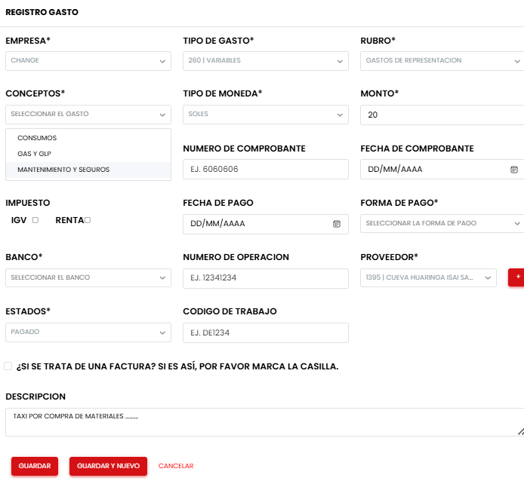

EN ESTE REGISTRO SOLO SE INGRESARA:
CONSUMOS |  | RESTAURANT (COLOCAR CONSUMOS GERENCIA y "NOMBRE COMERCIAL" )
GAS, GLP, ESTACIONAMIENTO |  | ESPECIFICAR EL CONCEPTO ( GASOLINA) SEGUN LO FACTURADO
MANTENIMIENTO Y SEGUROS |  | CAMIONETA, SOAT, SEGURO VEHICULAR
 |  | ESPECIFICAR EL CONCEPTO ( SOAT) SEGUN LO FACTURADO

